Sheet1
2024大連日本商品展覧会
レンタル備品申込書

 |  |  | 企業名
 |  |  | 担当者
 |  |  | E-mail

番号 | 備品名 |  | レンタル料金 | デポジット | 数量 | 合計金額（元）

1 | 展示台 924mm x 479mm x 760mm | 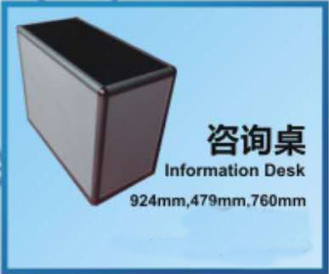 | 150元/個 | 200元/個 |  | 0

2 | 商談テーブル 650mm x 650mm x 700mm | 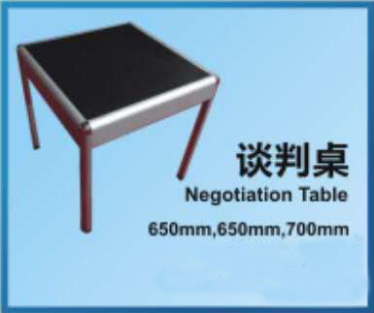 | 200元/個 | 200元/個 |  | 0

3 | 丸いガラステーブル | 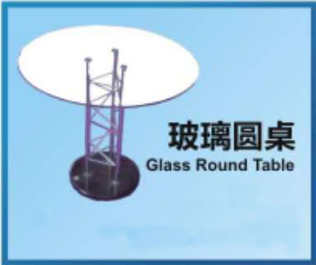 | 80元/個 | 200元/個 |  | 0
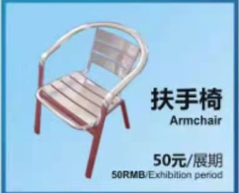
5 | 肘掛け椅子 |  | 50元/個 | 50元/個 |  | 0

6 | 折りたたみ椅子 | 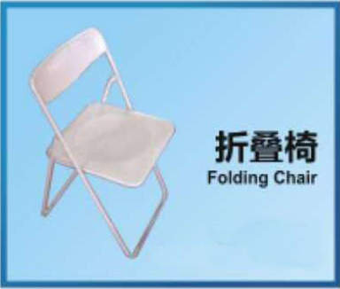 | 25元/個 | 50元/個 |  | 0

7 | 高いガラス棚 1000mm x 500mm x 2000mm | 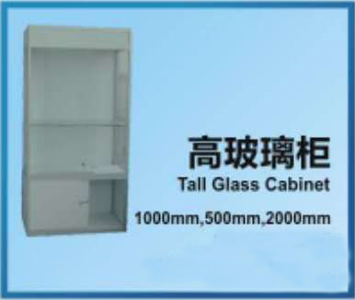 | 300元/個 | 300元/個 |  | 0

8 | ジュエリーケース | 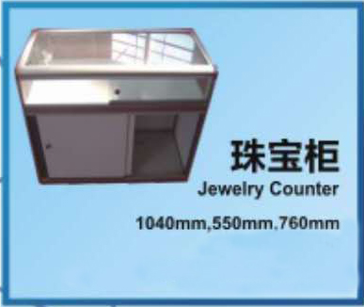 | 150元/個 | 150元/個 |  | 0

9 | パンフレットスタンド | 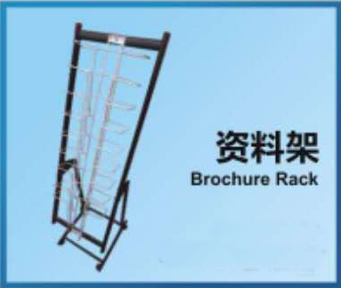 | 50元/個 | 50元/個 |  | 0

10 | 棚板 1m x 0.3m | 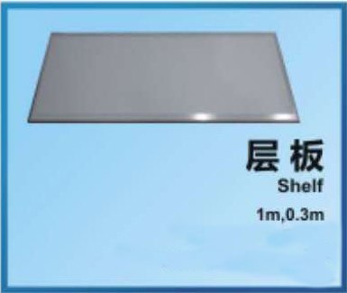 | 35元/個 | 50元/個 |  | 0

14 | スポットライト | 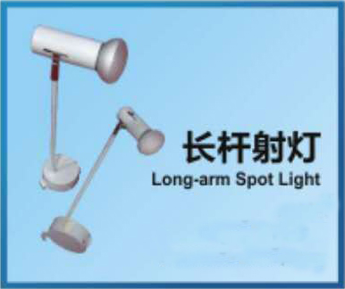 | 90元/個 | 100元/個 |  | 0

15 | テレビ 42インチ | 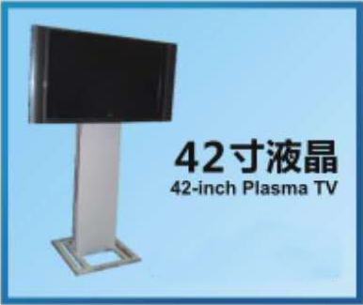 | 1000元/個 | 800元/個 |  | 0

16 | 冷凍ショーケース | 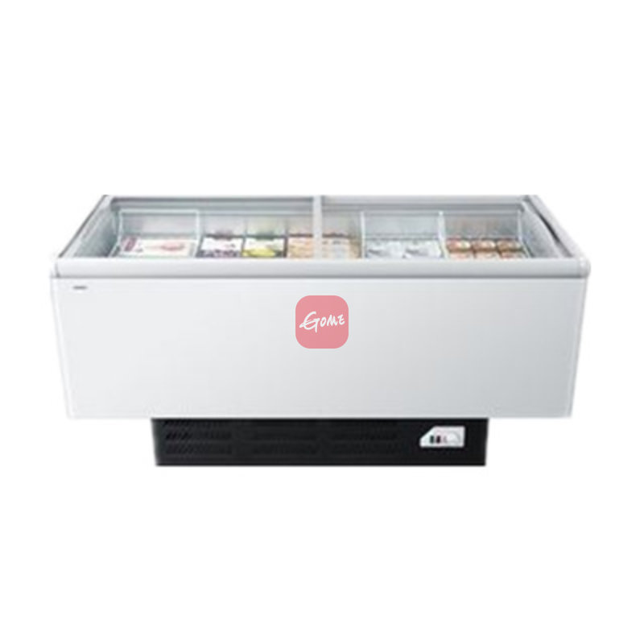 | 1000元/個 | 500元/個 |  | 0

 |  |  | 合計金額（元） |  | 0

その他の物、家具もレンタル可能。
特別装飾ブースのデザイン、装飾、標準ブースの変形、画面製作、ブース準備・撤収等も可能。

